prix fm

Boufcoiffe royale | 25 et 30 | 12000k

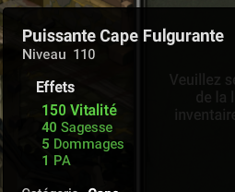
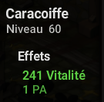

440 000 |  |  | 135 000 | 105 000
 |  |  |  |  |  | 80000 | x2 | 80 000 |  | 31000




 |  |  | 70 000
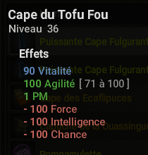
 |  |  |  | 40 000
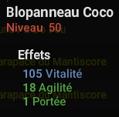
480 000
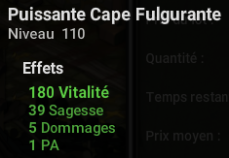



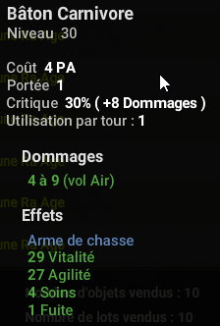
 |  |  |  | 80 000 |  |  |  |  |  | 50 000
 |  |  |  |  |  | 25 000
 |  |  | 7500 |  |  |  |  | 94 000
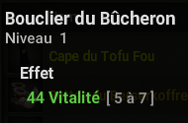

175 000


26 000 |  |  | 78 000
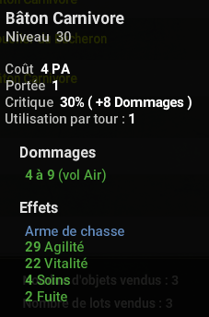


 |  |  |  |  |  |  |  |  |  | 340 000
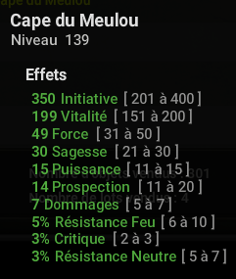

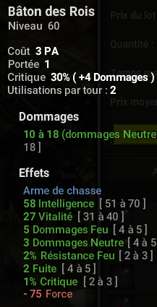
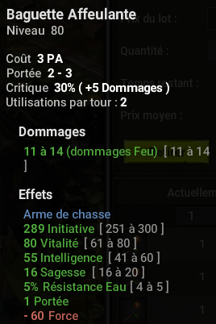
 |  |  | 80 000 |  |  | 135 000
 |  |  |  | 90 000
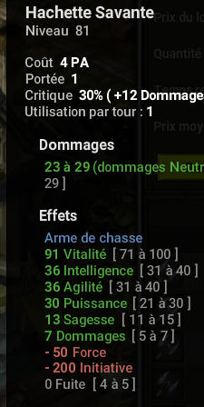

 |  |  |  |  |  |  |  | 95 000 | x4
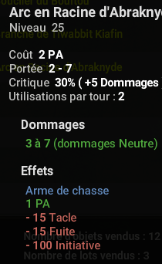

127 999

 |  |  |  |  |  |  |  |  |  | 90 000
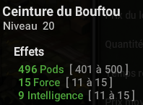

115 000


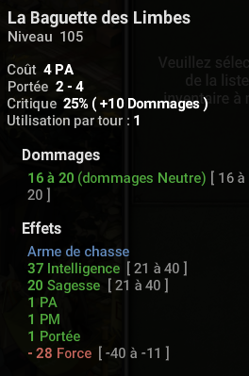
 |  |  |  |  |  | 450 000 |  |  |  | 200 000
 |  |  | 1,7M - 1,4M

 |  |  |  |  | 85 000 |  |  | 125 000
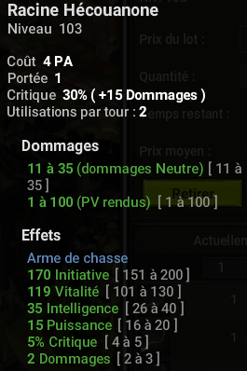



Brisage rentable: | Kaiser |  |  |  |  |  |  | 100 000
 | masque du harpirate
 | dague rafeuse
 | baguette affeulante

 |  |  |  |  |  |  |  | 78 998

 |  |  | 74 997 |  |  |  |  |  |  | 220 000
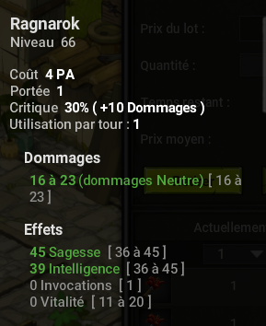
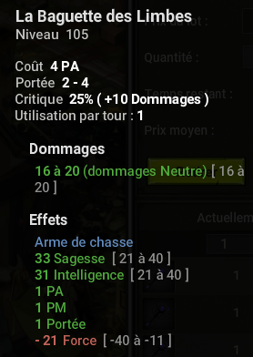
 |  |  |  |  |  | 184 000


 |  |  |  |  |  |  |  | 65 000

exo res
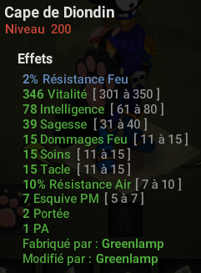
Cout: 2,6M
V: 2,5M

Poid rune
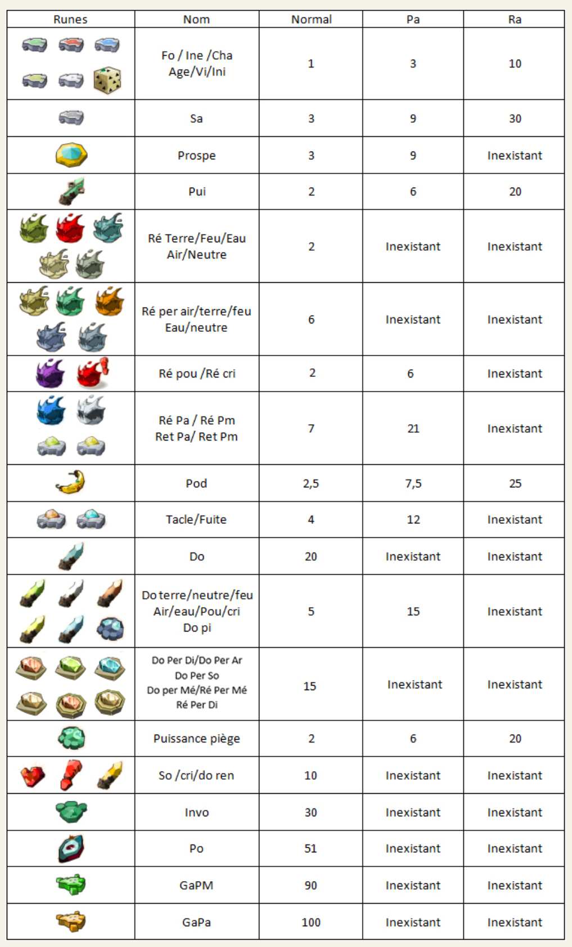

exemple
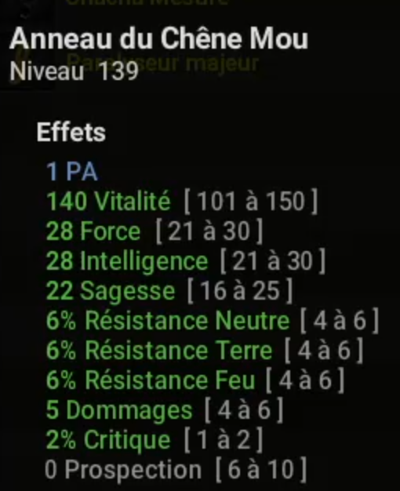
9M

